Typische Anwendungen
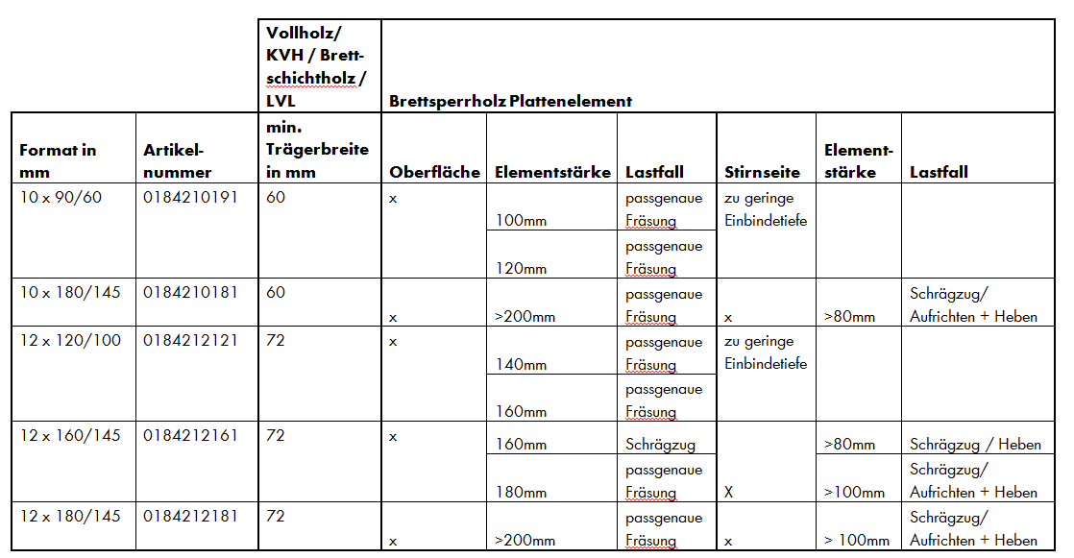

Belastung-Anwendung
Transportanker
Art.-Nr.: 018400013
Empfehlung zur Erstellung der Einfräsung: Forstnerbohrer plus Art.-Nr.: 065000170
Versenkte Anwendung | Beanspruchung der Schraube auf Schrägzug bei passgenauer Einfräsung des Kupplungskopfes
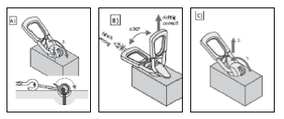 | 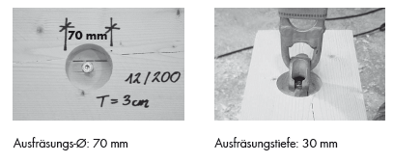 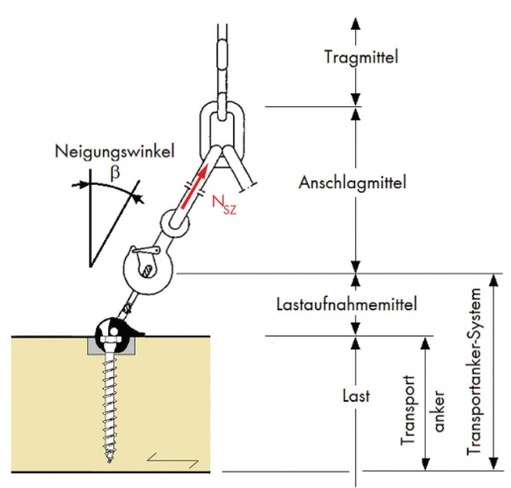 Einfräsung des Kupplungskopfes

Axialzuganwendung NH, BSH , LVL, BSP (Seitenfläche) | Schrägzuganwendung NH, BSH , LVL, BSP (Seitenfläche)
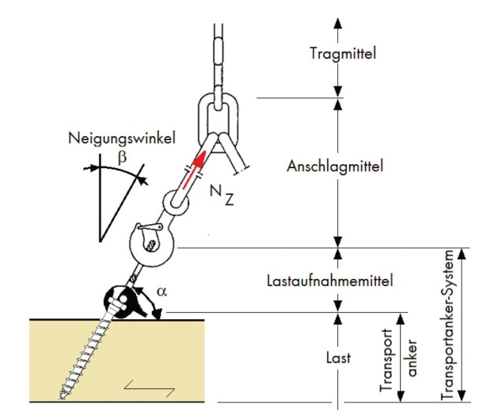 | 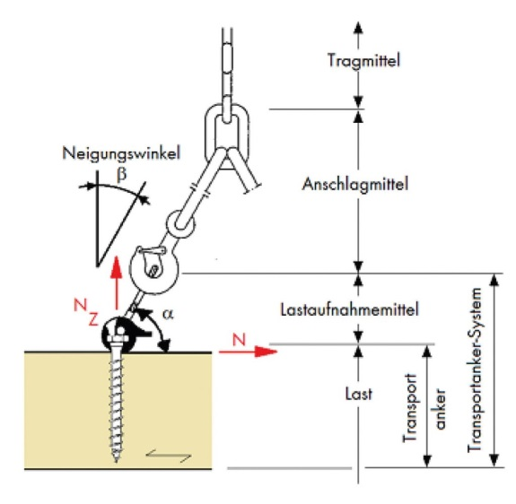

Axialzuganwendung BSP Stirnseite | Schrägzuganwendung BSP Stirnseite

Wartung Transportanker
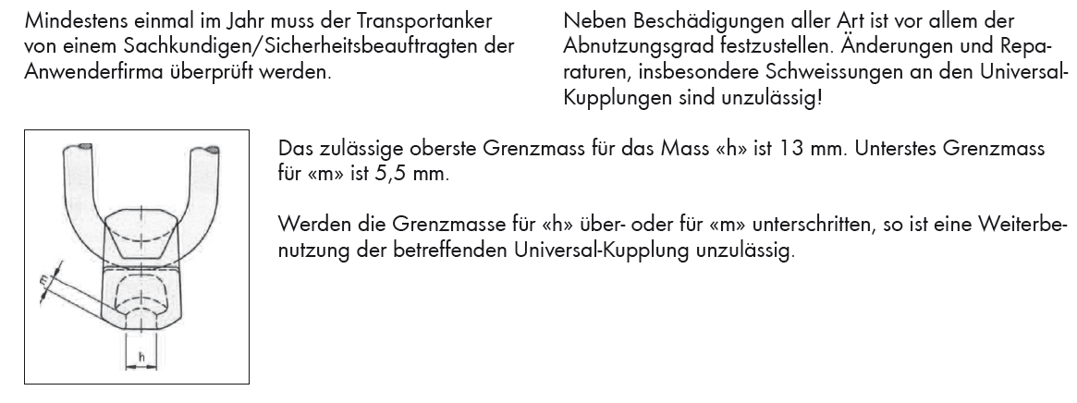

Art. Nr. 018400013

